关系图
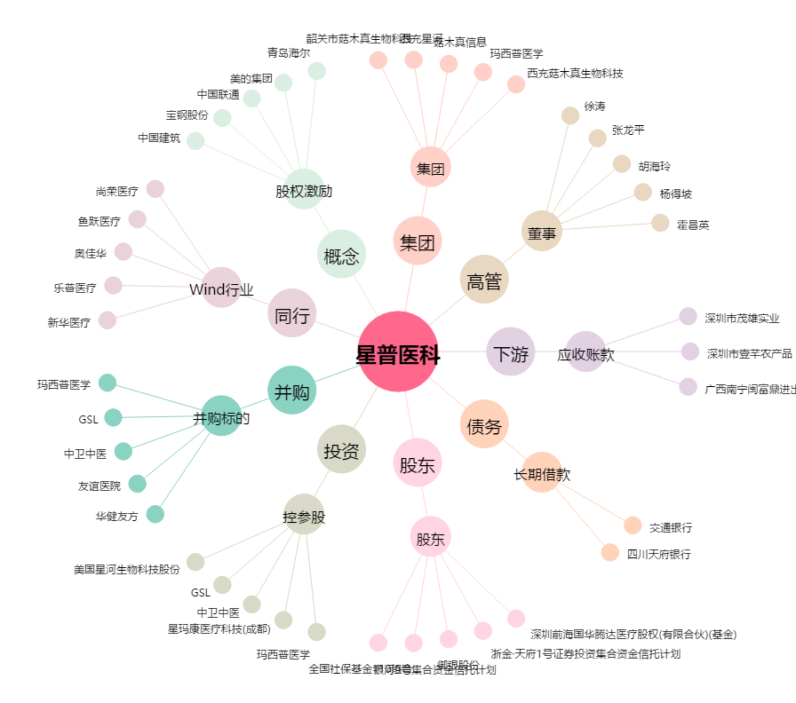
星普医科[300143.SZ] - 关系概览图

